10 経営目標設定の考え方
１０．経営目標設定の考え方
 |  | 株式会社 大阪国際会議場

ミッション | 基本方針 | 戦略目標と成果測定指標【中期経営計画上の目標値】

新型コロナウイルス感染症は、MICE関連事業に大きな打撃を与えたが、昨年10月の入国制限の撤廃、2023年G7大阪・堺貿易大臣会合の開催決定など、明るい兆しが出てきている。
このような中、R5年度は、大阪・関西万博開催の年に大きく飛躍した新しい国際会議場・「NEW OICC 2025」へのステップの年として、「誘致営業ネットワークの強化と販売の強化」、「安全・安心で快適な魅力あふれるOICC・中之島・大阪を」などの取組みを強化し、「中之島に立地する水辺の国際会議場」という特性を活かしながら「アジア有数の都市型MICE施設」を目指して事業推進に努める。
１ 国際会議等の誘致力の強化
国際会議、大型国内会議、展示会の誘致力を
強化し、開催件数の増加に努める
① 国際会議の誘致・開催
・国際会議の開催件数と成約件数
（日本政府観光局（ＪＮＴＯ）国際会議統計基準）
開催【66件(H30実績)→70件(R5)】
成約【60件(H30実績)→50件(R5)】

○
■ 大阪府の施策
・
② 施設稼働率の向上
・主要３施設（10階会議室、メインホール、
イベントホール）の日数稼働率
【86.2％(H30実績)→87.3％(R5)】
・全館の利用単位稼働率
【50.6％(H30実績)→41.7％(R5)】

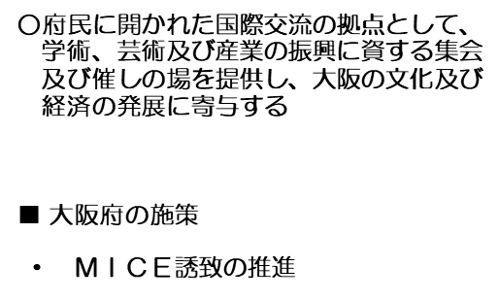

２ 利用者満足度の向上
「もう一度利用したい」
「もう一度訪れてみたい」施設運営に徹する
③ 主催者等利用者ニーズの把握と満足度向上
・当社社員からのCS向上に係る業務改善提案の
実施件数
〔22件(R4実績)→24件(R5)〕

３ 法人運営の安定化
令和５年度に営業利益51百万円をめざす
④ 財務基盤の確保・効率的な運営
・営業費用の抑制
〔815百万円(R4)→787百万円(R5)〕

毎年納付金7.5億円、修繕費1億円、
10年間で機能向上の設備投資を10億円支出

